关系图
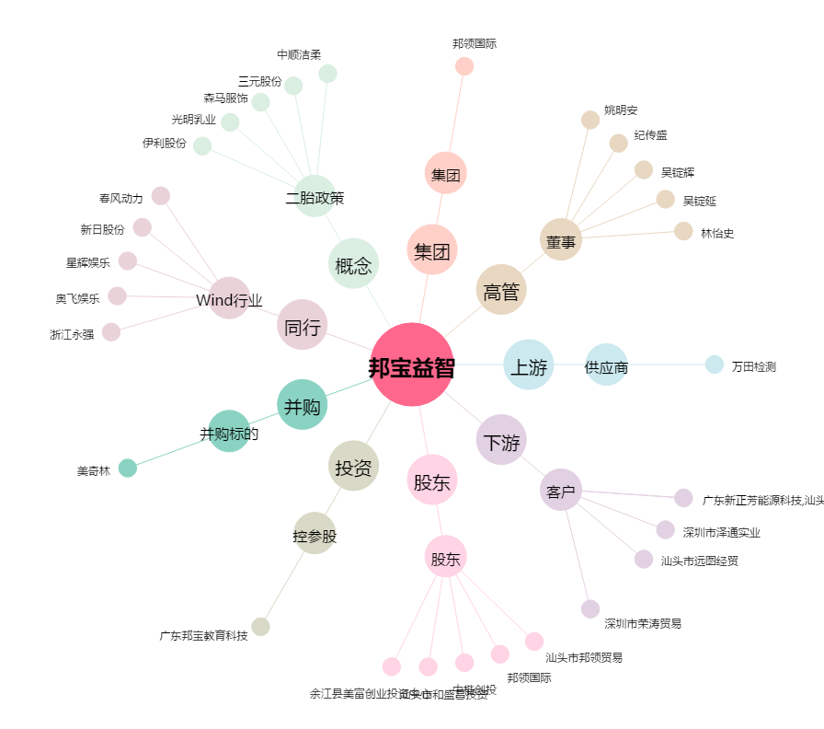
邦宝益智[603398.SH] - 关系概览图

